Sheet2 (2)
شركة اصول التميز للتجارة
سجل رقم : ‏2511009820‏
كشافات أرضية
K1 & TM
الكود | الصنف | المنتج | السعر
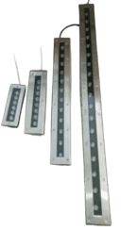
K2807/L300/7W/30CM/WW/K1 | كشاف ارضي الومنيوم ليد 7واط 30سم اضاءة اصفر K1/K2807/L300 |  | 68
K2807/L500/9W/50CM/WW/K1 | كشاف ارضي الومنيوم ليد 9واط 50سم اضاءة اصفر K1/K2807/L500 |  | 89
K2807/L600/K2802/18W/60CM/WW/K1 | كشاف ارضي الومنيوم ليد 18واط 60سم اضاءة اصفر K1/K2807/L600/K2802 |  | 110
K2807/L1000/K2802/25W/100CM/WW/K1 | كشاف ارضي الومنيوم ليد 25واط 100سم اضاءة اصفر K1/K2807/L1000/K2802 |  | 150
2202A/3W/BK+WW/K1 | كشاف ارضي ضد المياه 3واط المونيوم 2202A اسود اضاءة اصفر K1 | 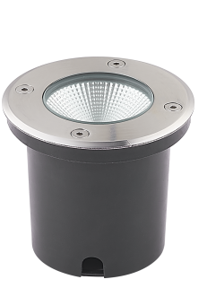 | 12.25
2202A/6W/BK+WW/K1 | كشاف ارضي ضد المياه 6واط المونيوم 2202A اسود اضاءة اصفر K1 |  | 15.5
2202A/18W/BK+WW/K1 | كشاف ارضي ضد المياه 18واط المونيوم 2202A اسود اضاءة اصفر K1 |  | 40
2202A/30W/BK/WW/K1 | كشاف ارضي ضد المياه 30واط المونيوم اسود 2202A اضاءة اصفر K1 |  | 60
2202A/30W/SL/WH/K1 | كشاف ارضي ضد المياه 30واط المونيوم فضي 2202A اضاءة ابيض K1 |  | 60
2202A/30W/SL/WW/K1 | كشاف ارضي ضد المياه 30واط المونيوم فضي 2202A اضاءة اصفر K1 |  | 60
2224C/9W/BK+WW/K1 | كشاف ارضي ضد المياه 9واط المونيوم 2224C اسود اضاءة اصفر K1 | 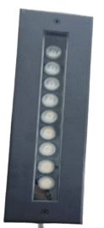 | 74.5
2224C/12W/BK+WW/K1 | كشاف ارضي ضد المياه 12واط المونيوم 2224C اسود اضاءة اصفر K1 |  | 94.5
2224C/18W/BK+WW/K1 | كشاف ارضي ضد المياه 18واط المونيوم 2224C اسود اضاءة اصفر K1 |  | 117.5
2224C/36W/BK+WW/K1 | كشاف ارضي ضد المياه 36واط المونيوم 2224C اسود اضاءة اصفر K1 |  | 162.5
K2803S/GU10/SQUARE/K1 | كشاف ارضي ضد الماء بدون لمبة GU10 (الومنيوم) مربع K1/K2803S | 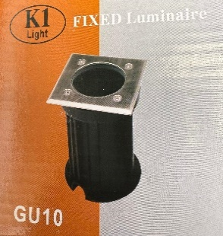 | 25.5
DM80/WH | كشاف ارضي ضد المياه 8 سم 3واط اضاءة ابيض | 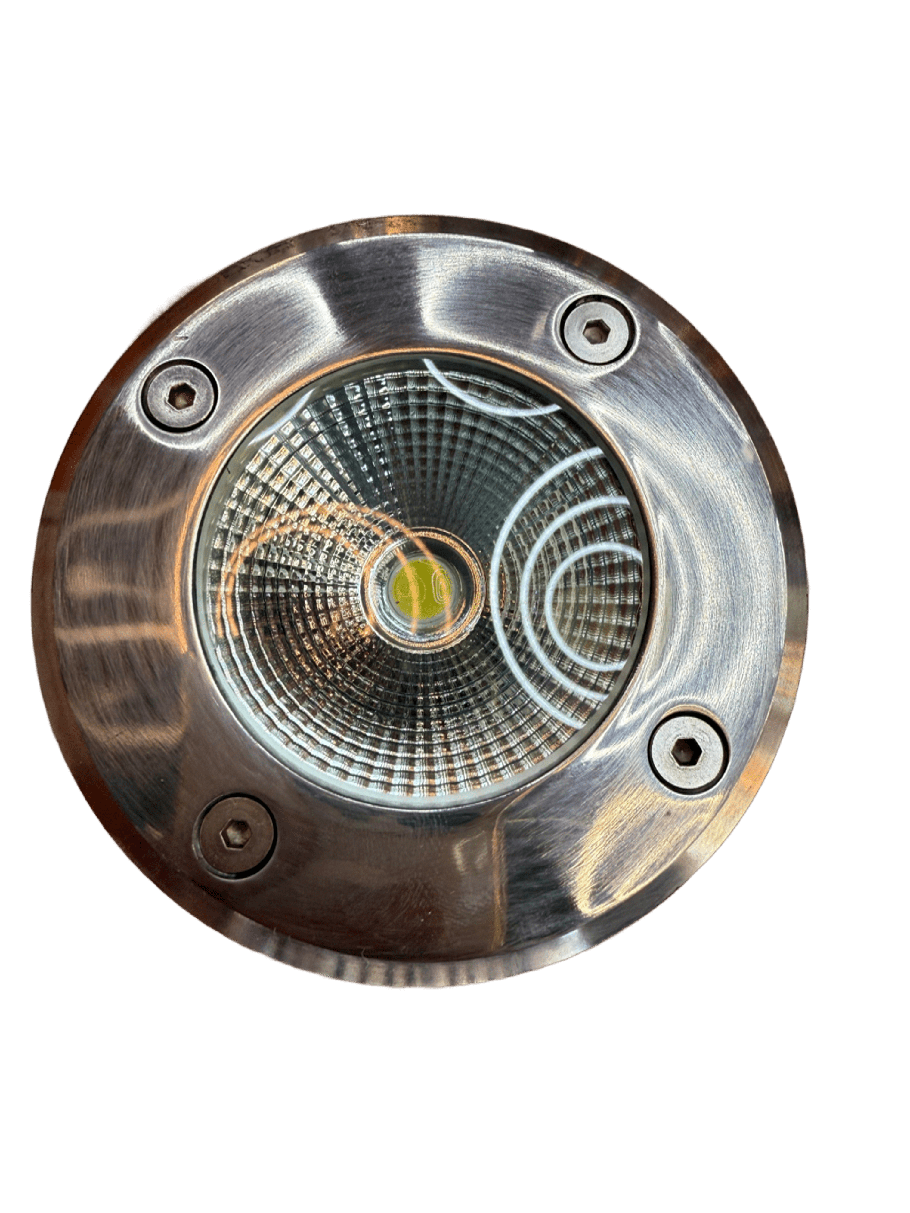 | 19
DM80/WW | كشاف ارضي ضد المياه 8سم 3واط اضاءة اصفر |  | 19
DM100/WH | كشاف ارضي ضد المياه 10سم 7واط اضاءة ابيض |  | 28
DM100/WW | كشاف ارضي ضد المياه 10سم 7واط اضاءة اصفر |  | 28
9196S/4W/WH-JKD26S | كشاف درج ليد ابيض صغير |  | 10.5
AK7018-S/BL-JKD26S/3019/3w | كشاف درج ليد ازرق صغير |  | 10.5
3019/3w/WW | كشاف درج ليد اصفر صغير |  | 9.5

شركة اصول التميز للتجارة
سجل رقم : ‏2511009820‏
كشافات وأعمدة حدائق
K1
الكود | الصنف | المنتج | السعر
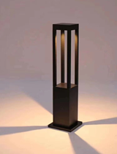
2408-GU10-40CM-K1 | عامود حدائق بدون لمبه GU10 الومنيوم 40CM-K1 |  | 40
2408-GU10-60CM-K1 | عامود حدائق بدون لمبه GU10 الومنيوم 60CM-K1 |  | 50
2408-GU10-90CM-K1 | عامود حدائق بدون لمبه GU10 الومنيوم 90CM-K1 |  | 55
K2909-GU10-H400-K1 | عامود حدائق بدون لمبه GU10 الومنيوم K2909-H400 |  | 58.5
K2909-GU10-H600-K1 | عامود حدائق بدون لمبه GU10 الومنيوم K2909-H600 | 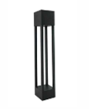 | 68
K2911-GU10-H400-K1 | عامود حدائق بدون لمبه GU10 الومنيوم K2911-H400 |  | 53
K2911-GU10-H700-K1 | عامود حدائق بدون لمبه GU10 الومنيوم K2911-H700 | 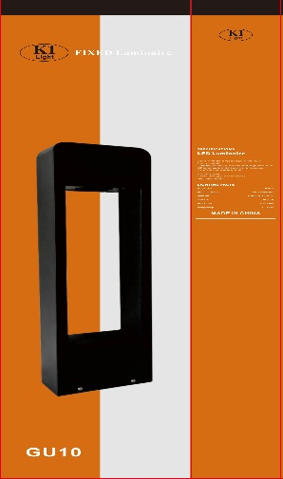 | 65.5
K2919R-GU10-H600-ROUND-K1 | عامود حدائق بدون لمبه GU10 مدور الومنيوم K2919R-H600 |  | 65.5
K2919S-GU10-H600-SQUARE-K1 | عامود حدائق بدون لمبه GU10 مضلع الومنيوم K2919S-H600 | 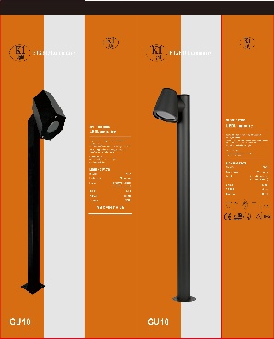 | 65.5
K2901/12W/COB/60CM/WW/K1 | عامود حدائق ليد 12واط 60سم COB اضاءة اصفر K1/K2901 |  | 120
K2918/H300/10W/30CM/WW/K1 | عامود حدائق ليد بانل 10واط 30سم اضاءة اصفر K1/K2918/H300 |  | 68
K2911/H300/12W/30CM/WW/K1 | عامود حدائق ليد بانل 12واط 30سم اضاءة اصفر K1/K2911/H300 | 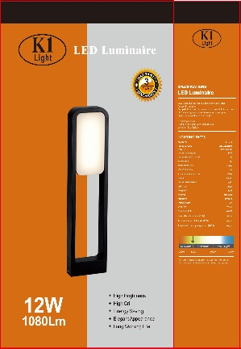 | 90
K2911/H600/12W/60CM/WW/K1 | عامود حدائق ليد بانل 12واط 60سم اضاءة اصفر K1/K2911/H600 |  | 100
K2912/12W/PANAL/60CM/WW/K1 | عامود حدائق ليد بانل 12واط 60سم اضاءة اصفر K1/K2912 | 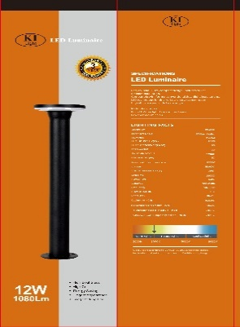 | 80

شركة اصول التميز للتجارة
سجل رقم : ‏2511009820‏
كشافات حدائق
K1 & TM
الكود | الصنف | المنتج | السعر
K101/XF1123/GU10/BK/K1 | كشاف حدائق زرع بدون لمبة اسود K1 | 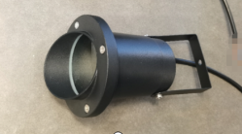 | 13
3188/5W/G/TM | كشاف حدائق زرع ليد 5 واط اضاءة اخضر TM | 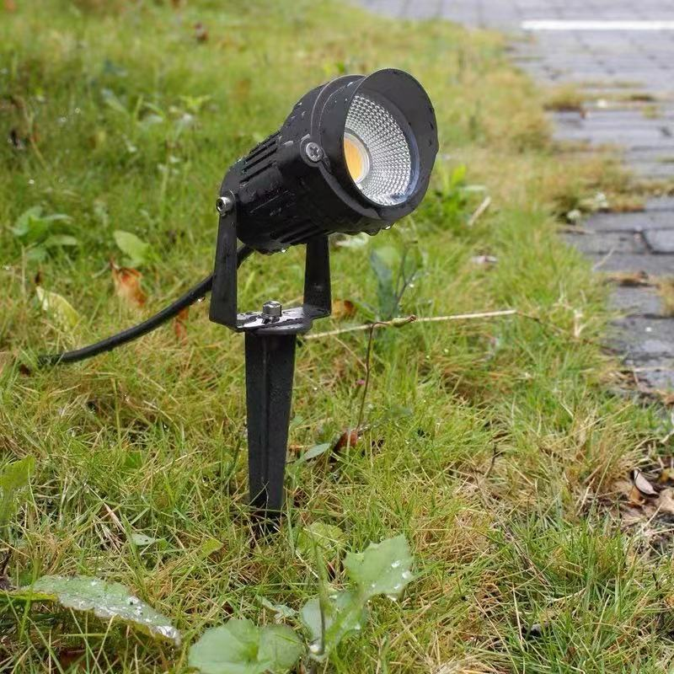 | 14
3188/5W/WW/TM | كشاف حدائق زرع ليد 5 واط اضاءة اصفر TM |  | 10.5
ST-012/7W/COB/WW/K1 | كشاف حدائق زرع ليد 7واط اصفر K1 |  | 10
3007/10W/S1/WH | كشاف حدائق زرع ليد 10واط اضاءة ابيض S1 |  | 20
LY/3007/15W/GR/TM | كشاف حدائق زرع ليد 15واط اضاءة اخضر TM | 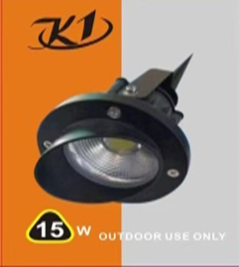 | 22
LY/3007/15W/GREEN/K1 | كشاف حدائق زرع ليد 15واط اضاءة اخضر K1 |  | 23
ST-012/15W/COB/WW/K1 | كشاف حدائق زرع ليد 15واط اضاءة اصفر K1 |  | 19
ST-012/20W/COB/WW/K1 | كشاف حدائق زرع 20واط اضاءة اصفر k1 |  | 27
3188/5W/RGB | كشاف زرع 5 واط مشكل |  | 18
H1919/23CM/SB+WW | جلاسي ليد فوق السور 23 سم اسود اضاءة اصفر |  | 30
H1919/55CM/SB+WW | عامود خارجي مقاس 55 سم اسود اضاءة اصفر |  | 46
H1919/90CM/SB+WW | عامود خارجي مقاس 90 سم اسود اضاءة اصفر |  | 59
H412/23CM/SB+WW | جلاسي ليد فوق السور 23 سم اسود اضاءة اصفر |  | 30
H412/55CM/SB+WW | عامود خارجي مقاس 55 سم اسود اضاءة اصفر |  | 46
H412/90CM/SB+WW | عامود خارجي مقاس 90 سم اسود اضاءة اصفر |  | 59
H413/23CM/SB+WW | جلاسي ليد فوق السور 23 سم اسود اضاءة اصفر |  | 30
H413/55CM/SB+WW | عامود خارجي مقاس 55 سم اسود اضاءة اصفر |  | 46
H413/90CM/SB+WW | عامود خارجي مقاس 90 سم اسود اضاءة اصفر |  | 59
H419/23CM/SB+WW | جلاسي ليد فوق السور 23 سم اسود اضاءة اصفر |  | 30
H419/55CM/SB+WW | عامود خارجي مقاس 55 سم اسود اضاءة اصفر |  | 46
H419/90CM/SB+WW | عامود خارجي مقاس 90 سم اسود اضاءة اصفر |  | 59
H433/55CM/SB+WW | عامود خارجي مقاس 55 سم اسود اضاءة اصفر |  | 46
H433/90CM/SB+WW | عامود خارجي مقاس 90 سم اسود اضاءة اصفر |  | 59

شركة اصول التميز للتجارة
سجل رقم : ‏2511009820‏
كشافات حدائق
K1 & TM
الكود | الصنف | المنتج | السعر
H448/23CM/SB+WW | جلاسي ليد فوق السور 23 سم اسود اضاءة اصفر |  | 27
H448/55CM/SB+WW | عامود خارجي مقاس 55 سم اسود اضاءة اصفر |  | 46
H448/90CM/SB+WW | عامود خارجي مقاس 90 سم اسود اضاءة اصفر |  | 59
9023/6A1 | عامود حدائق فانوس اسود 9023/6A1 |  | 80.5
9909/1Y | عامود حدائق 1لمبه 9909/1Y |  | 154
8233S/6A2 | عامود حدائق فانوس اسود 8233S/6A2 |  | 94
F375/H800/BK+WW | عامود حديقة ليد 80سم اسود اضاءة اصفر F375 |  | 98
L13-H40/BK+WW | عامود حديقة ليد 40سم L13-H40 |  | 68
L13-H60/BK+WW | عامود حديقة ليد 60سم L13-H60 |  | 78
L13-H80/BK+WW | عامود حديقة ليد 80سم L13-H80 |  | 89

